Uitgangspunten model
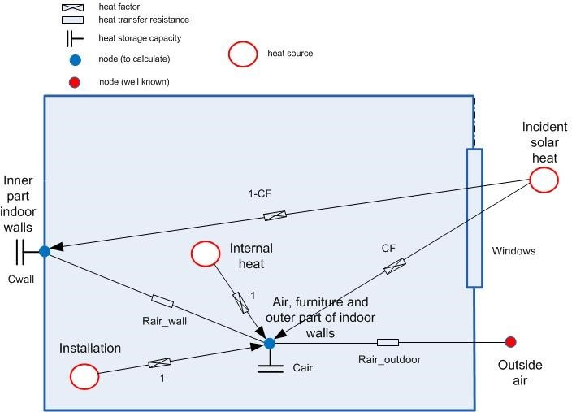
2R-2C | model
 | Used for insulated terraced dwellings and apartments

 |  | R_air outdoor | R1 | Is thermal resistance of shell

R₁
C₁
R₂
C₂
 |  | C_air | C1 | Capacity of inner side insulated walls
 |  |  |  | Capacity of light inner walls

 |  | R_wall | R2 | Is thermal resistance between inside air and construction

 |  | C_wall | C2 | Thermal capacity of load bearing structuire

